Portal.Matrix Role
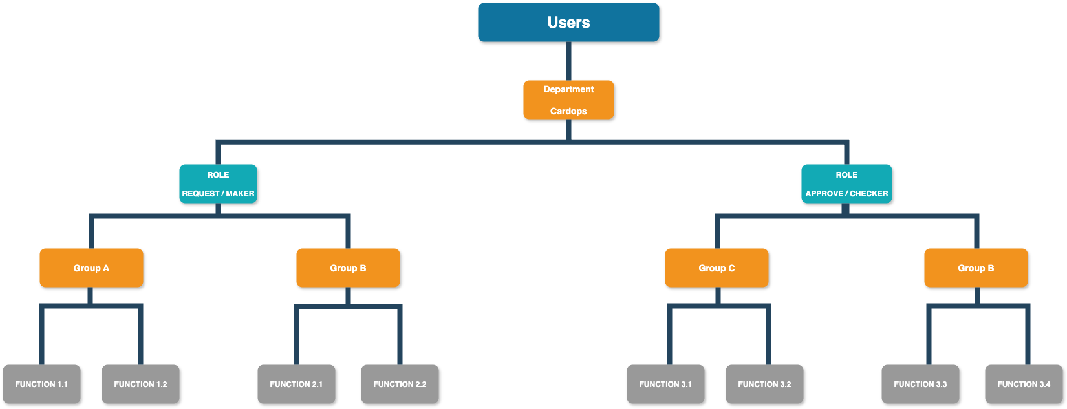
No. | Description
1 | User sẽ thuộc 1 phòng ban (Department)
2 | Phòng ban sẽ có nhiều vai trò (Role)
3 | Gán Role vào 1 Group A hoặc B …
4 | Gán Functions vào Group
5 | Với những user thuộc phòng ban (Department) và có Role thuộc Group --> Sẽ có quyền tất cả Function thuộc Group đó được gán

